Bce gral e
"Año del Fomento a las Exportaciones"

BALANCE GENERAL
AL 31 DE OCTUBRE 2018
(VALORES EN RD$)

ACTIVOS
ACTIVOS CORRIENTES
Disponibilidades | 231,627,963.01
Cuentas y Documentos por Cobrar | 1,263,307,411.69
Inventario de Consumo | 4,970,998.68
Total Activos Corrientes | 1,499,906,373.38

ACTIVOS NO CORRIENTES
Bienes de uso Neto | 143,335,730.73
Total Activos no Corrientes | 143,335,730.73

Gastos Pagados Por Anticipados | 591,004.23

Otros Activos | 8,000.00

TOTAL ACTIVOS | 1,643,841,108.34

PASIVOS
Cuentas por Pagar | 128,323,815.55
Otras Cuentas por Pagar | 10,732.15
Avance a Permiso de circulacion | 16,000.00
TOTAL PASIVOS | 128,350,547.70

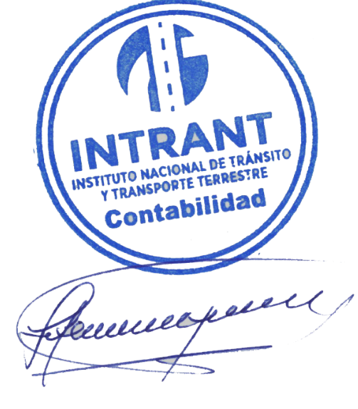
PATRIMONIO
Patrimonio Institucional | 1,515,490,560.64
TOTAL PATRIMONIO | 1,515,490,560.64

TOTAL PASIVO Y PATRIMONIO | 1,643,841,108.34

Lic. Jose Antonio Gonzalez
Enc. División de Contabilidad

